20240917
2024/9/17 茂木、内田、佐藤、山川

緊急案）

 | 本日9/17 2勤者へ作業指示をだせるか。

 | →仮仕様として以下のフォームを作成

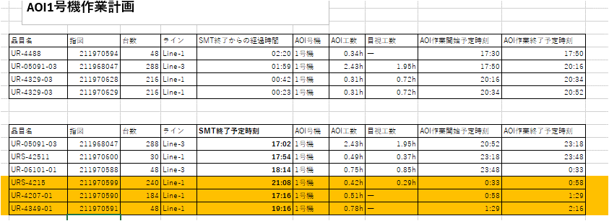

 | ・9/20までこの計画で作業してもらい、次回打合せで実績と合わせて確認する。

 | 次回開催予定 9/24 か 25

仕様変更（案）
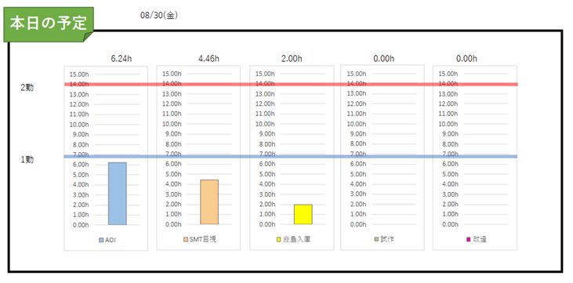
■朝の配信仕様について
 |  |  | ■現場掲載用について
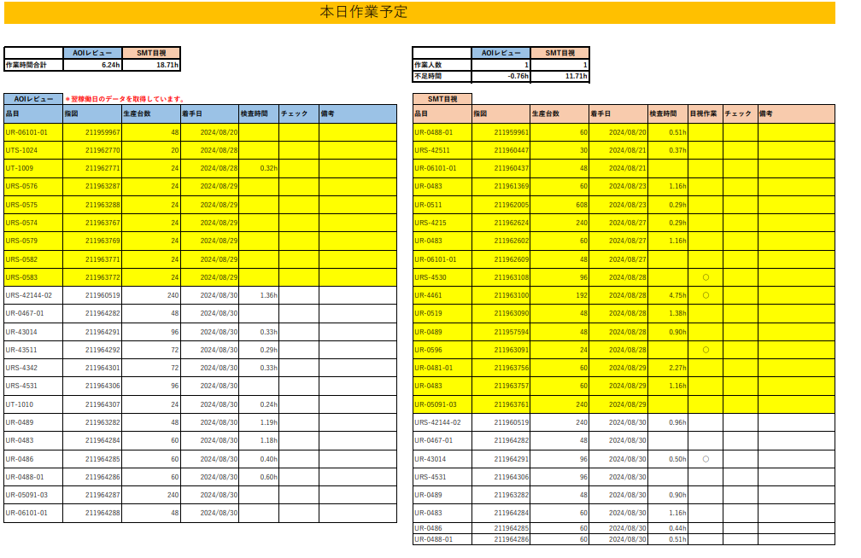

表示名：改造／修正

試作単独欄ではなくて積み上げ表示にする。色別で。

 | ■前日の生産計画と実績の比較グラフ追加
 | ↓案
 | 8/1計画
計画
実績

AOI
目視
修正
 |  |  |  | ■欄外表示追加

 |  |  |  | ・欄外に色表示の説明追加する。黄色表示：前日未完了分など
 |  |  |  | ・チェック、備考への記入方法のルールがあるならば、説明を表示する。
 | ■下にあるコメント欄について
 |  |  |  | ■デバッグ用のﾁｪｯｸ欄を追加する。
 | ・「連絡／報告事項」でひとまとめにする |  |  |  | 備考にデバッグと書かなくてもチェックするだけにするため
 |  | 内容例：データ更新状況、設備不具合、点検のお知らせ、デバッグ件数、応援依頼、など。
 |  |  |  | ■備考欄には優先作業依頼や、品目別の連絡用のコメントをする。作業連絡あり表示もここに追加できないか


連絡／報告事項

削除

■空いたスペースに当日の生産完了予測を追加
AOI終了予定時間 ：＊＊
目視終了予定時間 ：＊＊
修正終了予定時間 ：＊＊
余り工数表示：＊＊

メモ
■表示項目
➀AOI
②目視
③鹿島入庫 | ：毎回2ｈ固定ならば計画表示しなくても良いのでは
④改造：現状）指図が起きた時に茂木さんがExcelの入力フォームに時間を手入力している。
⇒自動で抽出できないか検討。（内田さん）
■目視サイクルタイムについて
→内田さんが抽出してくれたリストをもとに、随時計測を実施中。（山川）32品目中2品目済_9/2時点
■本日の作業予定リスト：現場掲示用。連絡事項用のコメント欄追加できるか。
 |  | →出来る。作業優先順位、人員不足・余りに対しての指示ができるようにしたい

手空き時間の対応
・フィーダ、カート、ノズルメンテ
管理台帳（松村さん）
手順書（作成中）
チェックシート有無（松井さん、松村さん）
点検周期
運用決め 現場表示（メンテ済み、未実施、修理）
（関係者に確認してから：えみさん、（金子さん）、松村さん、大塚さん）
まとめ→関係者説明、展開
・後工程用のスケジュールシステム（仮）
内田さん、佐藤さん
仕様決定 9/13まで
---------------------------------------------------------------------------------------
・作業者別の稼働
ガンチャート仕様
・当日の休暇、早退の入力
・やることリストの見える化
・茂木由さん内容整備→内田さん（山川）
次回打合せ時（9/9の週で会議招集する）→9/10 10:00~
■打合せ内容（計画配信関係とは直接関係ない内容も含んでいます）
★マークは必須
★提案した仕様変更について意見交換
★人の稼働分析
・各担当者が何時まで何を作業するか作業工数と紐づけて見えるようにする
・↑対しての実績
・手空き時間が前もって分かれば、その時間に対しての指示ができる。工数オーバー時も同様に前もって応援依頼ができる。
・人によるバラつきが大きいときは、作業を確認・分析していく。
★作業順序の指示
・作業順序の指定と見える化（前工程でいうJOBのようなもの）

1.当日の作業リストの現在の記入ルール
・備考欄にデバッグ、時間切れなどの記入がありますが、読めないものもありました。
・紙出力でないといけない理由。紙保管しているようですが、何かデータを取っているのか。
→最終的には前工程同様共有PCで運用したい。（毎日の印刷作業、紙での保管をなくしたい。）
・前日未完了表示（黄色部）について。アクセスの入力に不備があると反映に差異が発生する件について、作業者へ説明&教育を依頼しているが、実施したか。（松井さん）
2.現状の工数余りの時の対応について。
3.不具合などの報告時の経路について。（特に松井さんに変更になってから）
4.ホワイトボードの掲載物について。特に毎日印刷して貼付しているもの、手作業で更新しているものなど。
5.時間がある時にやってほしいことリストはどのように使用しているのか。
6.作業連絡対応品目表示について
・マスキングテープに品目記入→貼付しているようですが、この機会に電子化したい。懸念点ありますか。
7.AOI検査データに対して指図が紐づいていませんが、品質管理に問題はありませんか。
・返品時に過去データを確認していますが、なにを基にデータを照合していますか。

Sheet1 (2)
